Лист 1
Прайс-лист
МИР ПРЯЖИ

В валюте: руб. (курс 1).
Цены указаны на 07.08.2020

№ | Номенклатура/ Характеристика номенклатуры | Описание | Изображение | Артикул | Цена | Ед. | Остаток | Ссылка на сайт
 | Рисунок на канве "NITEX" 9007 Святой Пантелеймон | Рисунок на канве "NITEX" 9007 Святой Пантелеймон | 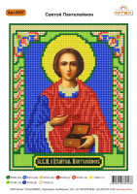 | 9007 | 98.00 |  |  | Изображение
 | Рисунок на канве "NITEX" 9007 Святой Пантелеймон |  |  |  | 98.00 | шт | 1 | Изображение
 | Рисунок на канве "NITEX" 9030 Преподобный Сергий Радонежский | Рисунок на канве "NITEX" 9030 Преподобный Сергий Радонежский | 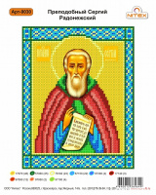 | 9030 | 88.00 |  |  | Изображение
 | Рисунок на канве "NITEX" 9030 Преподобный Сергий Радонежский |  |  |  | 88.00 | шт | 1 | Изображение

